Exercício 1
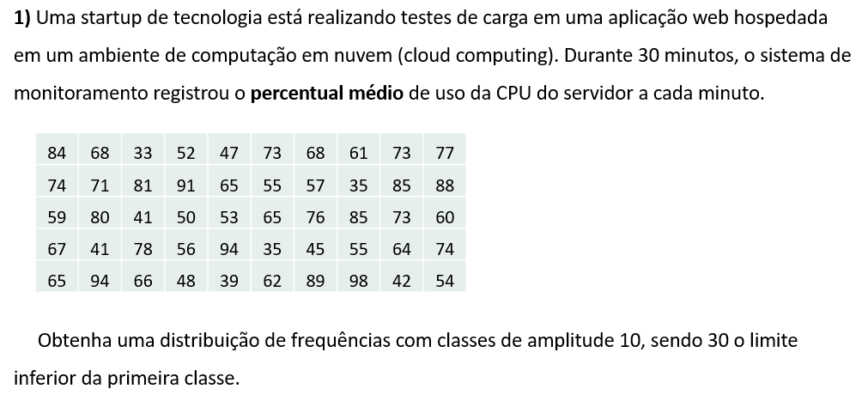

Uso da GPU | Número de usos
[30, 40[ | 4
[40 , 50[ | 6
[50, 60[ | 9
[60, 70[ | 11
[70, 80[ | 9
[80, 90[ | 7
[90, 100[ | 4
Classe | 50
 |  | 84
 |  | 74
 |  | 59
 |  | 67
 |  | 65
 |  | 68
 |  | 71
 |  | 80
 |  | 41
 |  | 94
 |  | 33
 |  | 81
 |  | 41
 |  | 78
 |  | 66
 |  | 52
 |  | 91
 |  | 50
 |  | 56
 |  | 48
 |  | 47
 |  | 65
 |  | 53
 |  | 94
 |  | 39
 |  | 73
 |  | 55
 |  | 65
 |  | 35
 |  | 62
 |  | 68
 |  | 57
 |  | 76
 |  | 45
 |  | 89
 |  | 61
 |  | 35
 |  | 85
 |  | 55
 |  | 98
 |  | 73
 |  | 85
 |  | 73
 |  | 64
 |  | 42
 |  | 77
 |  | 88
 |  | 60
 |  | 74
 |  | 54

Exercício 2
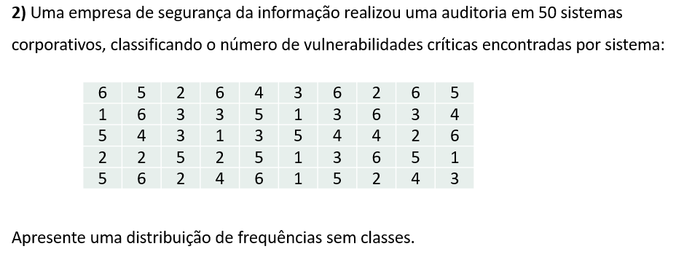

Exercício 4
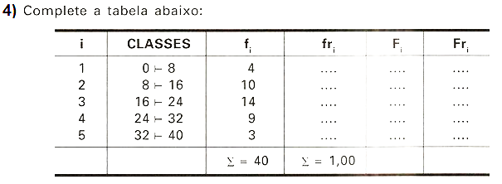
Indice | Classes | Freq. Absoluta | Freq. Relativa | Freq. Acumuladas | Freq. Acum. Relativas
i | Ci | Fi | fri | Fi | Fri
1 | [0, 8[ | 4 | 10.0% | 4 | 10.0%
2 | [8, 16[ | 10 | 25.0% | 14 | 35.0%
3 | [16, 24[ | 14 | 35.0% | 28 | 70.0%
4 | [24, 32[ | 9 | 22.5% | 37 | 92.5%
5 | [32, 40[ | 3 | 7.5% | 40 | 100.0%
Total | - | 40 | 100.0% | - | -

Exercício 5
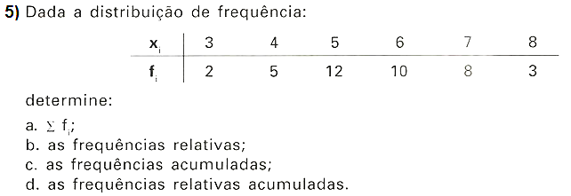

Fi

Exercício 6a
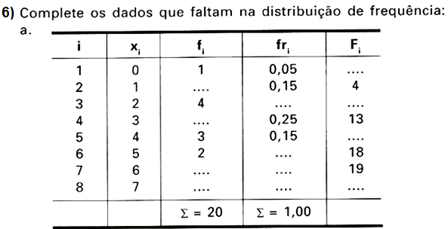

Indice | Variável de pesquisa | Freq. Absolutas | Freq. Relativa | Freq. Acumuladas | Freq. Acum. Relativa
i | Xi | fi | fri | Fi | Fri
1 | 0 | 1 | 5% | 1 | 5%
2 | 1 | 3 | 15% | 4 | 20%
3 | 2 | 4 | 20% | 8 | 40%
4 | 3 | 5 | 25% | 13 | 65%
5 | 4 | 3 | 15% | 16 | 80%
6 | 5 | 2 | 10% | 18 | 90%
7 | 6 | 1 | 5% | 19 | 95%
8 | 7 | 1 | 5% | 20 | 100%
Total | - | 20 | 100% | - | -

Exercício 6b
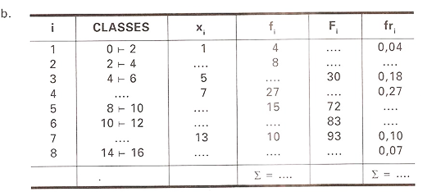

Indice | Variável de pesquisa | Freq. Absolutas | Freq. Relativa | Freq. Acumuladas | Freq. Acum. Relativa
i | Xi | fi | fri | Fi | Fri

Total | - |  | 0% | - | -

Exercício 7
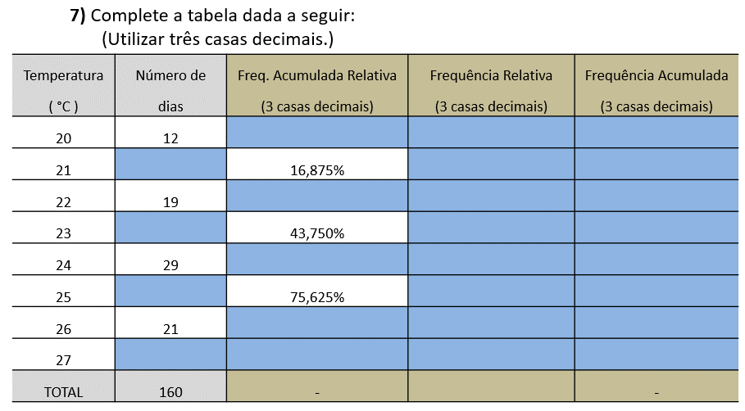

Temperatura | Frequências Absolutas | Frequência Relativa | Frequência Acumulada | Freq. Acumulada Relativa
xi | fi | fri | Fi | Fri
20 | 12 | 7.500% | 12 | 7.500%
21 | 15 | 9.375% | 27 | 16.875%
22 | 19 | 11.875% | 46 | 28.750%
23 | 24 | 15.000% | 70 | 43.750%
24 | 29 | 18.125% | 99 | 61.875%
25 | 22 | 13.750% | 121 | 75.625%
26 | 21 | 13.125% | 142 | 88.750%
27 | 18 | 11.250% | 160 | 100.000%
TOTAL | 160 | 100% | - | -

 | 142

Exercício 8
